eJERCICIO 1
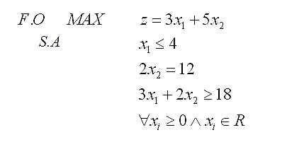
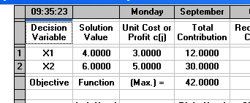

Solución óptima factible
 | z*= | 42
 | x1*= | 4
 | x2*= | 6

ejercicio 2
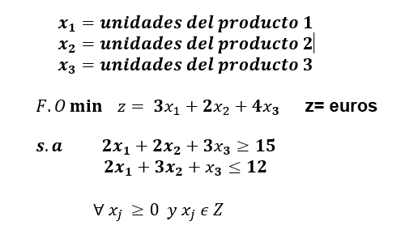
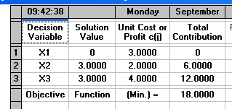

Solución óptima factible
 | z*= | 18
 | x1* | 0
 | x2*= | 3
 | x3*= | 3

